상품제안서
데일리핏 스냅픽 PD 240W 릴타입 케이블 충전기 1m | 상품코드: S46697

 |  |  |  |  |  |  | 02-713-8555 | www.synergygift.co.kr
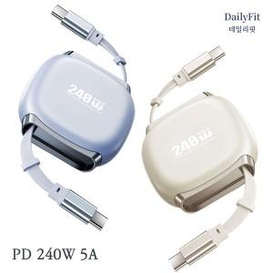

【상세/제작정보】

【인쇄/포장옵션】 | 레이저, 풀칼라 / 포장지포장

【공급단가】 | 수량 | 100~ | 300~ | 500~ | 1,000~ | 5,000~
*VAT별도 | 단가 | 4,410원 | 4,200원 | 4,100원 | 4,030원 | 3,890원

【상품 URL】 | https://www.synergygift.co.kr:443/src/goods_detail.php?gdno=46697

